Sheet1
前ページへ

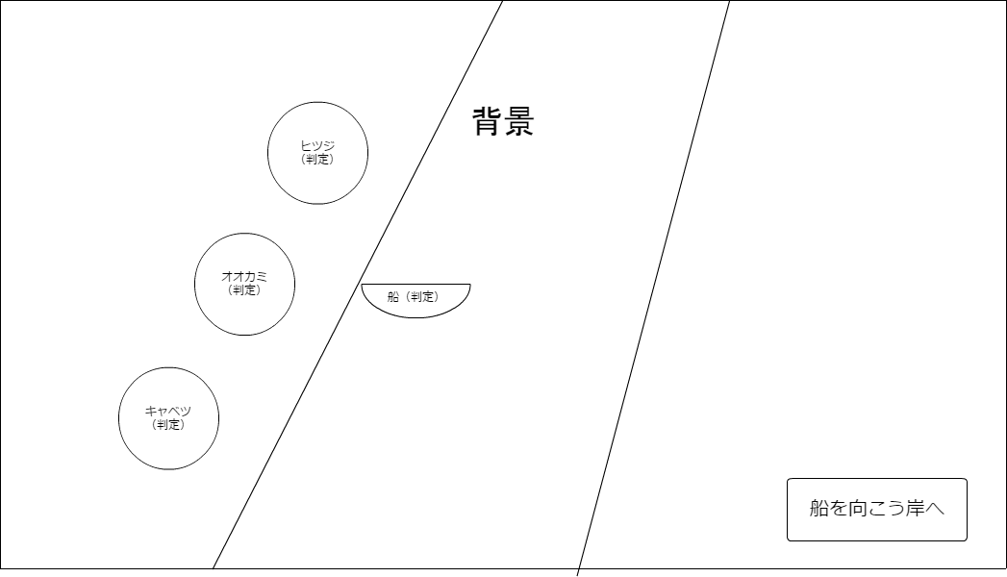
全ての荷物を 右がわの岸に送ろう

リセット
ヒント

